D+M vitríny
Revitalizace areálu Sokolovského zámku - část vitríny

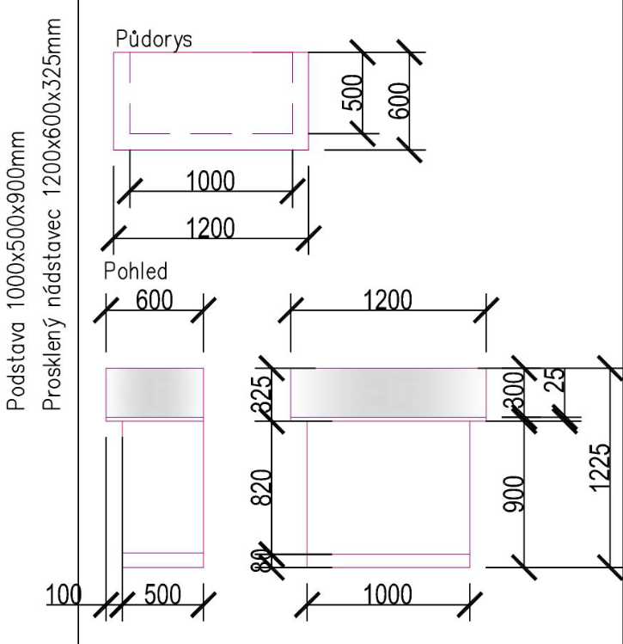
Označení | Schéma, rozměry | Popis | Místnost | Množství | Poznámka | Jedn. cena v Kč bez DPH | Cena celkem v Kč bez DPH | Cena celkem v Kč včetně DPH | produktový list požadován ano/ne | Výrobce a typ nabízeného výrobku (v případě výrobku na míru, uvede účastník "výrobek na zakázku") | Technické parametry nabízeného plnění
MB.E / 01 |  | Prosklený pult se zásuvkami | Jan-40 | 2 | Odstín bílá |  | 0 | 0 | ne
 |  | rozměry |  |  | —
 |  | — podstava 1000x500x900mm (+/-10 mm) |  |  | Spojení desek pomocí nábytkářskýck vrutů (komfimáty) a
 |  | — prosklený nástavec 1200x600x325mm (+/- 10 mm) |  |  | nábytkářských dřevěných kolíků
 |  | — prosklený nástavec uzamykatelný (v zámky), |  |  | s nabytkářským lepidlem.
 |  | přístup z boků, transparentní sklo, |  |  | -
 |  | tl. min. 5 mm. |  |  | Nábytek je nutné přikotvit k nosným prvkům
 |  | — materiál: |  |  | (stěna, podlaha) proti překlopení pomocí kotvících lišt.
 |  | LTD tl.min. 23mm — |  |  | -
 |  | bílá, záda LTD tl.8mm, |  |  | Před výrobou zaměřit přesné rozměry na stavbě.
 |  | — hrany — ABS páska (hrana) tl.min. 1 mm — lepené

 |  | — podstava — ocelová jeklová podnož v.80mm (+ 5mm)
 |  | opatřena pov. úpravou (komaxit — stříbtrná — RAL 7035)
 |  | —2 ks sešroubované k sobě

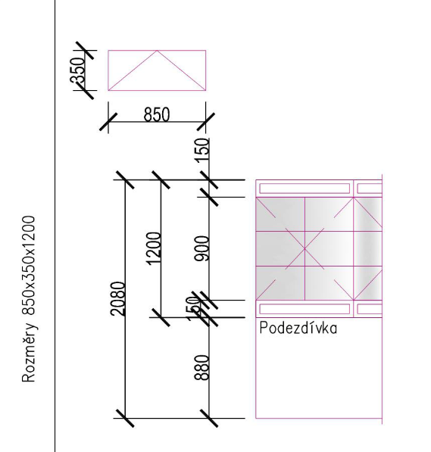
MB.E / 02 |  | Prosklená vitrína závěsná, usazena na podezdívce | Jan-40 | 4 |  |  | 0 | 0 | ne
 |  | — rozměry cca 850x350x1200mm |  |  | úchyty pro skleněné dveře
 |  |  |  |  | Nábytek je nutné přikotvit k nosným prvkům
 |  | sklo čiré o síle min. 5 mm — opatřené bezpečnostní folií |  |  | (stěna, podlaha) proti překlopení pomocí kotvících lišt.
 |  | — ochrana před letícími střepy při vandalismu, zpevněné |  |  | Před výrobou zaměřit přesné rozměry na stavbě.
 |  | prosklené plochy omezujíci možnosti násilného vniknutí.
 |  | — zadní stěna, dno a víko zrcadlo čiré
 |  | — spodní sokl a vrchní díl v.150mm (+/-10 mm), kazetový
 |  | materiál:
 |  | LTD tl.min. 25mm
 |  | — umístění na stávající podezdívku v. cca 880mm
 |  | — pojezdový systém, matný nikl, otvíravé dveře
 |  | — Uzamykání bezpečnostními zámky
 |  | — univerzální klíče pro všechny dodávané vitríny
 |  | — Integrované osvětlení LED diodami

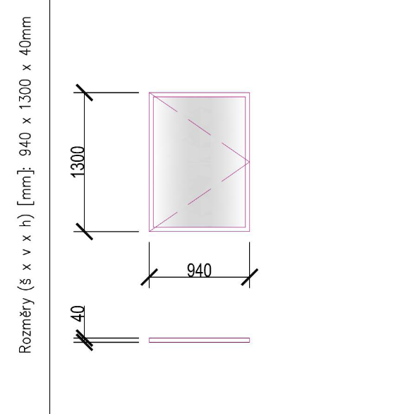
MB.E / 04 |  | Jednokřídlá vitrína magnetická M40 | Jan-39 | 2 |  |  | 0 | 0 | ano
 |  | — 16xA4, rozměry 1300x940mm (+/-5 mm)
 |  | — magnetická ultra tenká vitrína
 |  | — křídlové otevírání do strany
 |  | — Celohliníkový rám
 |  | — Vnější hloubka 40mm
 |  | — Umístění na zeď
 |  | — Povrchová úprava vysokovrstvým ELOXEM— Voděodolné
 |  | provedení
 |  | — Výplň ze skla tl.min. 4mm — opatření bezpečnostní folií
 |  | — ochrana před letícími střepy při vandalismu, zpevněné
 |  | prosklené plochy omezujíci možnosti násilného vniknutí.
 |  | — Uzamykání bezpečnostními zámky
 |  | —univerzální klíče pro všechny dodávané vitríny
 |  | — chromovaný spojovací materiál z ušlechtilé oceli
 |  | — Možnost bočního otevírání
 |  | — Magnetické pozadí s úpravou proti poškrábání
 |  | — Permanentní ventilace proti zamlžování
 |  | — Integrované osvětlení LED diodami

Celková cena za část vitríny |  |  |  |  |  |  | 0.00 Kč | 0.00 Kč

D+M nábytek
Revitalizace areálu Sokolovského zámku - část nábytek

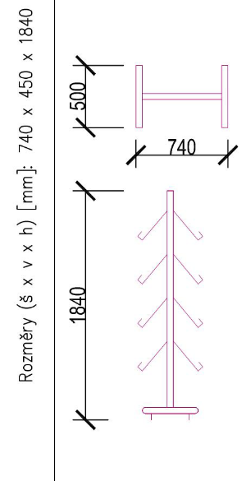
Označení | Schéma, rozměry | Popis | Místnost | Množství | Poznámka | Jedn. cena v Kč bez DPH | Cena celkem v Kč bez DPH | Cena celkem v Kč včetně DPH | produktový list požadován ano/ne | Výrobce a typ nabízeného výrobku (v případě výrobku na míru, uvede účastník "výrobek na zakázku") | Technické parametry nabízeného plnění
MB.E / 03 |  | Velký stojan na letáky 740x450x1840mm (+/-10 mm) | Jan-39 | 1 |  |  | 0.00 Kč | 0.00 Kč | ano
 |  | — volně stojící velký stojan (24 brožur formát A4)
 |  | — integrovaný panel na logo
 |  | — dodávka bude obsahovat jen police z jedné strany, ale stojan bude umožňovat doplnění o další police z druhé strany
 |  | — snadno sestavitelný
 |  | — vyroben z kvalitního hliníku s elipsovým profilem
 |  | Konstrukce je odolná a stabilní.

MB.E / 05, MB.C / 09 |  | Nerez police nástěnná | I.42 a I.54 | 2 | - police pro úklidové prostředky |  | 0.00 Kč | 0.00 Kč | ano
 |  | — rozměry 500x300mm (+/-5 mm)
 |  | Nerezové police pro gastro provozy upevněné
 |  | na pevno ke zdi bočními konzolami
 |  | — svařované
 |  | plech o síle 1 mm.
 |  | — nerez AISI 301
 |  | výška (police) min. 30 mm

ZTP / 03 |  | nájezdové ližiny pro vozíky | Jan-40 | 1 | Technická specifikace: |  | 0.00 Kč | 0.00 Kč | ano
 |  | Celková délka 205 cm |  |  | Celková šířka : 195 mm
 |  | (rozměry lze upravit v rámci vzorkování) |  |  | Celková délka: 2030 mm
 |  | — dvoudílné teleskopické nájezdové rampy — délku lze |  |  | Hmotnost: 12kg (+/-10%)
 |  | nastavit vysouváním a zasouváním teleskopické části |  |  | Nosnost: 300kg (+/-10%)
 |  | — rampy jsou vyrobeny z hliníkových profilů odolných |  |  | Materiál:
 |  | — speciálně rýnovaný povrch s protiskluzovými vlastnostmi |  |  | hliník
 |  | — ochranné bočnice proti bočnímu sklouznutí
 |  | — součástí ramp je zámek a madla pro snadný a
 |  | bezpečný transport
MB.S / 15 |  | Kancelářský stůl 800x1400x740mm (+/-10 mm) | Jan-48 | 1 | Odstín tmavě hnědý (stolová deska) |  | 0.00 Kč | 0.00 Kč | ano
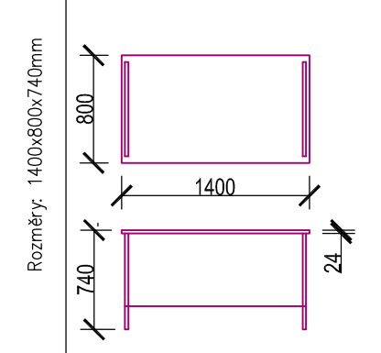
 |  | se zadní a bočními deskami

 |  | stol. desky — materiál:
 |  | LTD tl.min. 24mm, odstín hnědá tmavá
 |  | — lakovaná kovová podnož — stříbrná — RAL 7035
 |  | — hrany — ABS páska (hrana) tl.2mm — lepené
 |  | Doplňky
 |  | — elektrokrabice uprostřed
 |  | - kanál 1600 mm
 |  | - elektrosvod — světle šedý síťovaný svod
 |  | - zásuvka do stolu

MB.S / 16 |  | Kontejner 440x550x560mm (+/-10 mm) | Jan-48 | 1 | odstín tmavě hnědý |  | 0.00 Kč | 0.00 Kč | ano
 | ilustrační nákres | 3 zásuvky, na kolečkách (kolečka pro tvrdý povrch) |  |  | Zámek pro horní zásuvku, příp. centrální uzamykání
 |  | — materiál: |  |  | Spojení desek pomocí nábytkářskýck vrutů (komfirnáty) a
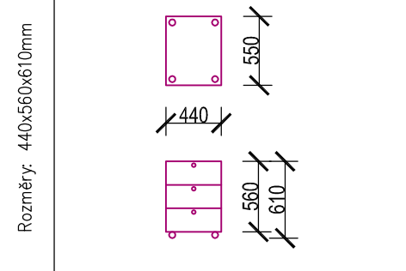
 |  | LTD tl.min. 18mm |  |  | nábytkářských dřevěných kolíku s nabytkářským lepidlem.
 |  | — hrany — ABS páska (hrana) tl.2mm — lepené |  |  | Ergonomické úchyty (dřevěné)
 |  |  |  |  | Dřevěné knopky, samodorazové panty, samodojížděcí lišty
 |  |  |  |  | pro zásuvky

MB.S / 17 |  | kancelářská židle s látkovým čalouněním | Jan-48 | 1 |  |  | 0.00 Kč | 0.00 Kč | äno
 |  | přizpůsobitelný sklon opěráku podle sklonu sedáku
 |  | synchronní mechanika s ergonomickými vlastnostmi
 |  | nejpokročilejší plastové 3D područky s nastavením
 |  | výšky, hloubky i rotace
 |  | sedák se šířkou 49 cm (+/-10 mm) a hloubkou 51 cm (+/-10 mm),
 |  | opěrák s výškou 56 cm (+/-10 mm)
 |  | Hliníkový kříž, nosnost do 150 kg
 |  | Kolečka pro tvrdé podlahy (např. plovoucí podlahy,
 |  | dlažba, beton atd.)
 |  | Úhlově a výškově nastavitelná hlavová opěrka
 |  | Výškově nastavitelná bederní opěrka

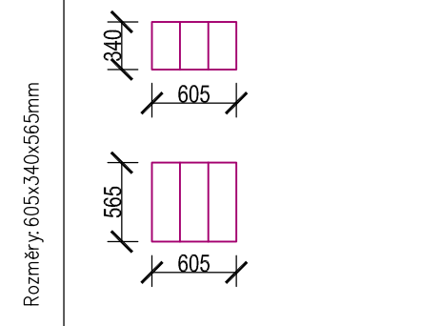
MB.S / 18 MB.M / 05 MB.C / 05 |  | Koš na tříděný odpad | I.48 I.50 I.52 | 3 |  |  | 0.00 Kč | 0.00 Kč | ano
 |  | — rozměry 605x340x565mm +/-10 mm
 |  | — objem:
 |  | 54 (18l x 3) +/-5%
 |  | — materiál: pouzdro z nerezové oceli + vnitřní nádoby,
 |  | základna i víka z polypropylenu (PP)
 |  | — barva:
 |  | stříbrná nebo černá, matná povrchová úprava
 |  | — pomalu uzavíratelná víka
 |  | — 3 odjímatelné vnitřní nádoby
 |  | — barevné označení pro snadné třídění
 |  | — snadné otevírání /zavírání víka (nášlapný systém)

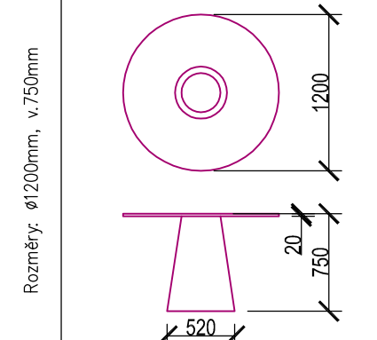
MB.S / 19 |  | Pracovní kulatý stůl průměr 1200 mm (+/-10 mm) | Jan-49 | 1 | odstín tmavě hnědý |  | 0.00 Kč | 0.00 Kč | ano
 |  | — Výška 750mm +/-10 mm
 |  | — Deska: masiv tl.min. 20mm, rovná hrana
 |  | — průměr podnože 520mm (+/-10 mm), výška podnože 750mm (+/-10 mm)

MB.S / 20 MB.M / 04 |  | Stohovatelná židle konferenční barva oranžová | Jan-49 | 20 | barva oranžová |  | 0.00 Kč | 0.00 Kč | ano

 |  | — konstrukce z oválných ocelových trubek, povrch. úprava
 |  | pochromováním „nohy jsou opatřeny černými plastovými
 |  | koncovkami
 |  | — sedák i opěrák čalouněné do mikroplyše (100% polyester)
 |  | gramáž min. 280 g/m2, plastové díly z černého elastického plastu
 |  | — nosnost min. 100 kg
 |  | — šířka sedadla 460mm +/-10 mm
 |  | — hloubka sedadla 400mm +/-10 mm
 |  | — výška sedáku 47mm +/-10 mm
 |  | — celková výška 780mm +/-10 mm

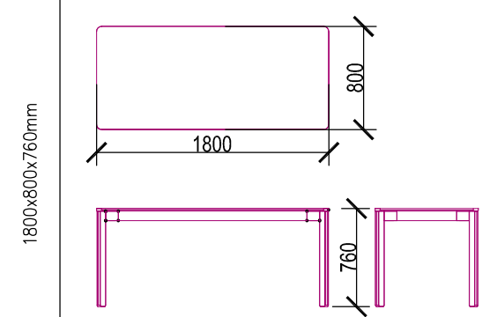
MB.M / 03 |  | zasedací stůl 1800x800x760mm | Jan-50 | 10 | odstín tmavě hnědý |  | 0.00 Kč | 0.00 Kč | ano
 |  | — rozměry 1800x800x760mm
 |  | — Tvarově čistý stůl
 |  | — Stoly je možné vzájemně spojovat a kombinovat
 |  | do větších celků.
 |  | — Průchodky pro kabely

MB.C / 02 |  | Jednací židle | Jan-52 | 20 | barva červená |  | 0.00 Kč | 0.00 Kč | ano
 |  | černý ocelový rám profil
 |  | ovál
 |  | plastový sedák a opěrák
 |  | stohovatelná (max. 10 kusů)
 |  | nosnost min. 120 kg
 |  | šířka sedadla 460mm +/-10 mm
 |  | hloubka sedadla 450mm +/-10 mm
 |  | výška sedáku 460mm +/-10 mm
 |  | celková výška 750mm +/-10 mm

MB.C / 03 |  | Jednací židle | Jan-52 | 20 | barva modrá |  | 0.00 Kč | 0.00 Kč | ano
 |  | černý ocelový rám profil
 |  | ovál
 |  | plastový sedák a opěrák
 |  | stohovatelná (max. 10 kusů)
 |  | nosnost min. 120 kg
 |  | šířka sedadla 460mm +/-10 mm
 |  | hloubka sedadla 450mm +/-10 mm
 |  | výška sedáku 460mm +/-10 mm
 |  | celková výška 750mm +/-10 mm

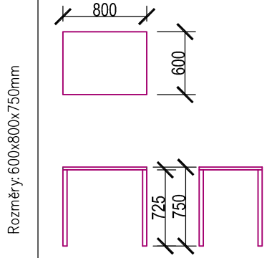
MB.C / 06 |  | Jídelní stůl | Jan-52 | 1 | odstín šedá deska, bílý rám |  | 0.00 Kč | 0.00 Kč | ano
 |  | — rozměry: 800x600x750mm +/-10 mm
 |  | Materiál: kompakt, technopolymer
 |  | provedení podnože — bílá
 |  | — provedení desky — šedá
 |  | nosnost: min. 25 kg

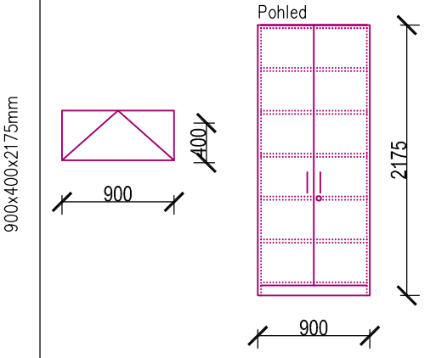
MB.C / 07 |  | Policová skříň uzamykatelná 900x400x2175mm +/-10 mm | Jan-52 | 4 | Spojení desek pomocí nábytkářskýck vrutů (komfirnáty) a |  | 0.00 Kč | 0.00 Kč | ano
 |  | — dveře plné |  |  | nábytkářských dřevěných kolíku
 |  | 2 křídlové |  |  | s nábytkářským lepidlem.
 |  | 6 polic (2 pevné ztužující , 4 nastavitelné) |  |  | úchyty pro dveře
 |  |  |  |  | Nábytek je nutné přikotvit k nosným prvkům
 |  | materiál: |  |  | (stěna, podlaha) proti překlopení pomocí kotvících lišt.
 |  | LTD tl.min. 25mm — ořech, záda LTD tl.min. 8mm |  |  | Před výrobou zaměřit přesné rozměry na stavbě.
 |  | — hrany — ABS páska (hrana) tl.min. 1 mm — lepené
 |  | podstava — ocelová jeklová podnož v.80mm +/-5 mm
 |  | opatřena pov. úpravou (komaxit — stříbrná — RAL 7035)

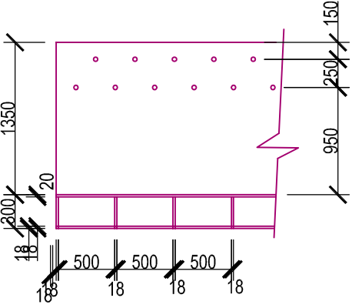
MB.C / 10 MB.C / 11 |  | Věšáková stěna dřevěná z LTD desky pro 30 míst | Jan-52 | 1 |  |  | 0.00 Kč | 0.00 Kč
 |  | — celková délka cca 4,3 m, výška cca 1,35 m
 |  | — tl. desky min. 18 mm
 |  | — věšáčky kovové (možno ve 2 řadách)
 |  | — odstín tmavé dřevo — ořech
 |  | - umístění do rohu místnosti
 |  | nutno zaměřit jednotlivé části sestavy na stavbě před výrobou

 |  | Lavice pro uložení bot dř. z LTD desek 300x300 mm
 |  | — celková délka cca 4,3 m
 |  | — tl. horní desky 25 mm
 |  | — tl. stojny, spodní desky a zad 18 mm
 |  | — odstín tmavé dřevo — ořech
 |  | - umístění do rohu místnosti
 |  | nutno zaměřit jednotlivé části sestavy na stavbě před výrobou
MB.C / 12 |  | Mobilní oboustranná bílá popisovací | Jan-52 | 1 |  |  | 0.00 Kč | 0.00 Kč | ano
 |  | tabule magnetická 1880x2145x536 mm +/-50 mm
 |  | samotná tabule 1800x1200 mm +/-50 mm
 |  | bílý lakovaný povrch pro popis za
 |  | sucha stiratelnými popisovači z obou stran tabule
 |  | vertikální otáčení
 |  | magnetický povrch umožňující přichycení
 |  | poznámek pomocí magnetů
 |  | — pevný hliníkový rám
 |  | odkládací police
 |  | stojan na kolečkách pro snadné přesouvání
 |  | kolečka vybavená brzdami

DP / 01 |  | Dělící příčka lamino dřevotříska tl. 18 mm | I.53 | 1 |  |  | 0.00 Kč | 0.00 Kč

 |  | - výška 2000 mm (+ / - 50 mm), výška desky od podlahy 150 mm
 |  | - šířka 1250 mm (+ / - 50 mm)
 |  | příslušenství:
 |  | - boční upevňovací U-profil provedení Al s povrch.
 |  | úpravou Elox, 2*dl. 2020 mm, 1*dl. 1250 mm
 |  | - úhelník z nerez oceli (AlSl 304) pro upevnění desek
 |  | deska/zeď - 3 kusy
 |  | - rektifikační nožka 150 mm z nerez oceli (AlSl 304)
 |  | 3 kusy

Celková cena za část nábytek |  |  |  |  |  |  | 0.00 Kč | 0.00 Kč

